Liq Ascítico
Tests performed on ascitic fluid | Classification of ascites by the serum-to-ascites albumin gradient
Routine tests | High albumin gradient (SAAG ≥1.1 g/dL)
Cell count and differential | Cirrhosis
Albumin concentration | Alcoholic hepatitis
Total protein concentration | Heart failure
Optional tests | Massive hepatic metastases
Culture in blood culture bottles | Heart failure/constrictive pericarditis
Glucose concentration | Budd-Chiari syndrome
Lactate dehydrogenase concentration | Portal vein thrombosis
Gram stain | Idiopathic portal fibrosis
Amylase concentration | Low albumin gradient (SAAG <1.1 g/dL)
Unusual tests | Peritoneal carcinomatosis
Tuberculosis smear and culture | Peritoneal tuberculosis
Adenosine deaminase activity | Pancreatitis
Cytology | Serositis
Triglyceride concentration | Nephrotic syndrome
Bilirubin concentration
Serum pro-brain natriuretic peptide
Carcinoembryonic antigen (CEA) concentration
Alkaline phosphatase concentration

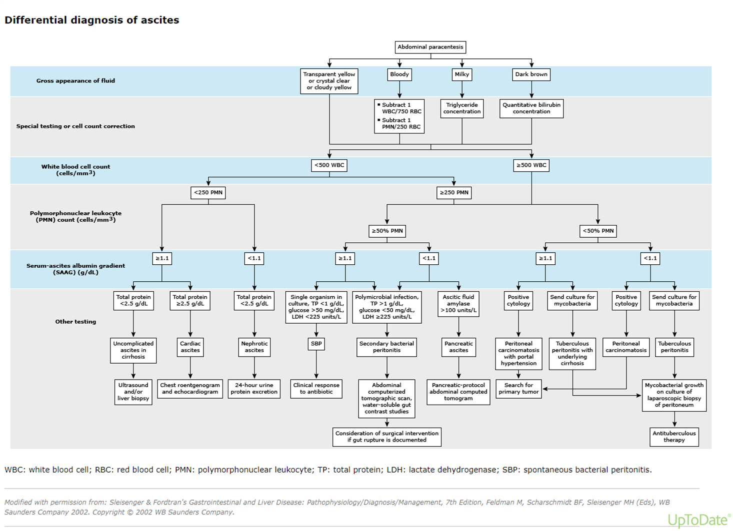

https://www.uptodate.com/contents/image?imageKey=GAST%2F77605&topicKey=GAST%2F1261&search=liquido%20ascitico&rank=1~150&source=see_link

NIHSS
https://www.nihstrokescale.org/Index.html |  | Observações
1a. Nível de Consciência O investigador deve escolher uma resposta mesmo se uma avaliação completa é prejudicada por obstáculos como um tubo orotraqueal, barreiras de linguagem, trauma ou curativo orotraqueal. Um 3 é dado apenas se o paciente não faz nenhum movimento (outro além de postura reflexa) em resposta à estimulação dolorosa. | 0 = Alerta; reponde com entusiasmo. 1 = Não alerta, mas ao ser acordado por mínima estimulação obedece, responde ou reage. 2 = Não alerta, requer repetida estimulação ou estimulação dolorosa para realizar movimentos (não estereotipados). 3 = Responde somente com reflexo motor ou reações autonômicas, ou totalmente irresponsivo, flácido e arreflexo. | Este é o único ponto que você pode mudar conforme entende melhor o caso
1b. Perguntas de Nível de Consciência O paciente é questionado sobre o mês e sua idade. A resposta deve ser correta – não há nota parcial por chegar perto. Pacientes com afasia ou esturpor que não compreendem as perguntas irão receber 2. Pacientes incapacitados de falar devido a intubação orotraqueal, trauma orotraqueal, disartria grave de qualquer causa, barreiras de linguagem ou qualquer outro problema não secundário a afasia receberão um 1. É importante que somente a resposta inicial seja considerada e que o examinador não “ajude” o paciente com dicas verbais ou não verbais. | 0 = Responde ambas as questões corretamente. 1 = Responde uma questão corretamente. 2 = Não responde nenhuma questão corretamente.
1c. Comandos de Nível de Consciência O paciente é solicitado a abrir e fechar os olhos e então abrir e fechar a mão não parética. Substitua por outro comando de um único passo se as mãos não podem ser utilizadas. É dado credito se uma tentativa inequívoca é feita, mas não completada devido à fraqueza. Se o paciente não responde ao comando, a tarefa deve ser demonstrada a ele (pantomima) e o resultado registrado (i.e., segue um, nenhum ou ambos os comandos). Aos pacientes com trauma, amputação ou outro impedimento físico devem ser dados comandos únicos compatíveis. Somente a primeira tentativa é registrada. | 0 = Realiza ambas as tarefas corretamente. 1 = Realiza uma tarefa corretamente. 2 = Não realiza nenhuma tarefa corretamente. | Aqui você pode mostrar em quanto fala o que o paciente deve fazer, como fechar a mão enquanto pede para o paciente faze-lo. Mas só recorde a primeira tentativa.
2. Melhor olhar conjugado Somente os movimentos oculares horizontais são testados. Movimentos oculares voluntários ou reflexos (óculo-cefálico) recebem nota, mas a prova calórica não é usada. Se o paciente tem um desvio conjugado do olhar, que pode ser sobreposto por atividade voluntária ou reflexa, o escore será 1. Se o paciente tem uma paresia de nervo periférica isolada (NC III, IV ou VI), marque 1. O olhar é testado em todos os pacientes afásicos. Os pacientes com trauma ocular, curativos, cegueira preexistente ou outro distúrbio de acuidade ou campo visual devem ser testados com movimentos reflexos e a escolha feita pelo investigador. Estabelecer contato visual e, então, mover-se perto do paciente de um lado para outro, pode esclarecer a presença de paralisia do olhar. | 0 = Normal. 1 = Paralisia parcial do olhar. Este escore é dado quando o olhar é anormal em um ou ambos os olhos, mas não há desvio forçado ou paresia total do olhar. 2 = Desvio forçado ou paralisia total do olhar que não podem ser vencidos pela manobra óculo-cefálica. | Pode-se segurar as palpebras levandadas do pacient. Primeiro pedir ao paciente que siga o dedo com o olhar. Se não for possivel, tentar que siga o seu rosto. Se não for possivel, fazer o reflexo oculo cefálico, mas não se usa o calórico. Basicamente, se o paciente tiver um olhar conjugado fixo para um lado, ganhará 2. Se tiver um olhar normal, será 0. Todo o resto ganhará 1.
3. Visual OS campos visuais (quadrantes superiores e inferiores) são testados por confrontação, utilizando contagem de dedos ou ameaça visual, conforme apropriado. O paciente deve ser encorajado, mas se olha para o lado do movimento dos dedos, deve ser considerado como normal. Se houver cegueira unilateral ou enucleação, os campos visuais no olho restante são avaliados. Marque 1 somente se uma clara assimetria, incluindo quadrantanopsia, for encontrada. Se o paciente é cego por qualquer causa, marque 3. Estimulação dupla simultânea é realizada neste momento. Se houver uma extinção, o paciente recebe 1 e os resultados são usados para responder a questão 11. | 0 = Sem perda visual. 1 = Hemianopsia parcial. 2 = Hemianopsia completa. 3 = Hemianopsia bilateral (cego, incluindo cegueira cortical). | Aqui deve ser testado cada um dos olhos individualmente, ocluindo cada um deles e pedindo que o paciente olhe para o nariz do examinador. Pedir para o paciente apontar ou dizer o lado que o examinador está mexendo os dedos. Avaliar se há quadrantanopsia (aqui definido como hemianopsia parcial (1 ponto)) ou hemianopsia completa (2 pontos).
4. Paralisia Facial Pergunte ou use pantomima para encorajar o paciente a mostrar os dentes ou sorrir e fechar os olhos. Considere a simetria de contração facial em resposta a estímulo doloroso em paciente pouco responsivo ou incapaz de compreender. Na presença de trauma /curativo facial, tubo orotraqueal, esparadrapo ou outra barreira física que obscureça a face, estes devem ser removidos, tanto quanto possível. | 0 = Movimentos normais simétricos. 1 = Paralisia facial leve (apagamento de prega nasolabial, assimetria no sorriso). 2 = Paralisia facial central evidente (paralisia facial total ou quase total da região inferior da face). 3 = Paralisia facial completa (ausência de movimentos faciais das regiões superior e inferior da face). | Aqui você pode atuar como no item 1c, falando e mostrando o que o paciente deve fazer, como mostrar os dentes ou sorrir, fechar os ohos com força, levantar a sobrancelha. Se o paciente não estiver consciente, pode-se usar estimulo doloroso.
5. Motor para braços O braço é colocado na posição apropriada: extensão dos braços (palmas para baixo) a 90o (se sentado) ou a 45o (se deitado). É valorizada queda do braço se esta ocorre antes de 10 segundos. O paciente afásico é encorajado através de firmeza na voz e de pantomima, mas não com estimulação dolorosa. Cada membro é testado isoladamente, iniciando pelo braço não-parético. Somente em caso de amputação ou de fusão de articulação no ombro, o item deve ser considerado não-testável (NT), e uma explicação deve ser escrita para esta escolha. | 0 = Sem queda; mantém o braço 90o (ou 45o) por 10 segundos completos. 1 = Queda; mantém o braço a 90o(ou 45o,porém este apresenta queda antes dos 10 segundos completos; não toca a cama ou outro suporte. 2 = Algum esforço contra a gravidade; o braço não atinge ou não mantém 90o (ou 45o), cai na cama, mas tem alguma força contra a gravidade. 3 = Nenhum esforço contra a gravidade; braço despenca. 4 = Nenhum movimento. NT = Amputação ou fusão articular, explique:_____________________________ 5a. Braço esquerdo 5b. Braço direito | Colocar o membro na posição a ser testada e soltar. Não se considera a queda inicial, mas sim se continua caindo apos primeira queda. A contagem de segundos deve ser feita falando alto e contando com os dedos das mãos. Sempre teste os membros isolamente, não ao mesmo tempo, e sempre pelo lado não parético primeiro. Anotar assim, por exemplo: 5a:0, 5b:1. Paciente em coma recebe 5a:4, 5b:4 Aqui mesmo um pequeno movimento apendicular proximal é valorizado Para ser 4 tem que ser plegico.
6. Motor para pernas A perna é colocada na posição apropriada: extensão a 30o(sempre na posição supina). É valorizada queda do braço se esta ocorre antes de 5 segundos. O paciente afásico é encorajado através de firmeza na voz e de pantomima, mas não com estimulação dolorosa. Cada membro é testado isoladamente, iniciando pela perna não-parética. Somente em caso de amputação ou de fusão de articulação no quadril, o item deve ser considerado não-testável (NT), e uma explicação deve ser escrita para esta escolha. | 0 = Sem queda; mantém a perna a 30o por 5 segundos completos. 1 = Queda; mantém a perna a 30o, porém esta apresenta queda antes dos 5 segundos completos; não toca a cama ou outro suporte. 2 = Algum esforço contra a gravidade; a perna não atinge ou não mantém 30o , cai na cama, mas tem alguma força contra a gravidade. 3 = Nenhum esforço contra a gravidade; perna despenca. 4 = Nenhum movimento. NT = Amputação ou fusão articular, explique:_____________________________ 6a. Perna esquerda 6b. Perna direita | "Você pode colocar o membro na posição a ser testada e soltar. Não se considera a queda inicial, mas sim se continua caindo apos primeira queda. A contagem de segundos deve ser feita falando alto e contando com os dedos das mãos. Sempre teste os membros isolamente, não ao mesmo tempo, e sempre pelo lado não parético primeiro. Anotar assim, por exemplo: 6a:0, 6b:1. Paciente em coma recebe 6a:4, 6b:4. Aqui mesmo um pequeno movimento apendicular proximal é valorizado Para ser 4 tem que ser plegico.
7. Ataxia de membros Este item avalia se existe evidência de uma lesão cerebelar unilateral. Teste com os olhos abertos. Em caso de defeito visual, assegure-se que o teste é feito no campo visual intacto. Os testes índex-nariz e calcanhar-joelho são realizados em ambos os lados e a ataxia é valorizada, somente, se for desproporcional á fraqueza. A ataxia é considerada ausente no paciente que não pode entender ou está hemiplégico. Somente em caso de amputação ou de fusão de articulações, o item deve ser considerado não-testável (NT), e uma explicação deve ser escrita para esta escolha. Em caso de cegueira, teste tocando o nariz, a partir de uma posição com os braços estendidos. | 0 = Ausente. 1 = Presente em 1 membro. 2 = Presente em dois membros. NT = Amputação ou fusão articular, explique:_____________________________ | Usa-se o teste index (examinador)-nariz do paciente em cada MS. Nos MMII utiliza-se a manobra do calcanhar descendo a partir do joelho até o pe. Pacientes em coma só receberam 2 se tiver ataxia evidente, senão receberam 0.
8. Sensibilidade Avalie sensibilidade ou mímica facial ao beliscar ou retirada do estímulo doloroso em paciente torporoso ou afásico. Somente a perda de sensibilidade atribuída ao AVC é registrada como anormal e o examinador deve testar tantas áreas do corpo (braços [exceto mãos], pernas, tronco e face) quantas forem necessárias para checar acuradamente um perda hemisensitiva. Um escore de 2, “grave ou total” deve ser dados somente quando uma perda grave ou total da sensibilidade pode ser claramente demonstrada. Portanto, pacientes em esturpor e afásicos irão receber provavelmente 1 ou 0. O paciente com AVC de tronco que tem perda de sensibilidade bilateral recebe 2. Se o paciente não responde e está quadriplégico, marque 2. Pacientes em coma (item 1a=3) recebem arbitrariamente 2 neste item. | 0 = Normal; nenhuma perda. 1 = Perda sensitiva leve a moderada; a sensibilidade ao beliscar é menos aguda ou diminuída do lado afetado, ou há uma perda da dor superficial ao beliscar, mas o paciente está ciente de que está sendo tocado. 2 = Perda da sensibilidade grave ou total; o paciente não sente que estás sendo tocado. | Testar com alfinete. Perguntar se está sentindo igual ou diferente em ambos os lados. Testar no rosto, MMSS e MMII. O paciente pode estar com o olho aberto. Aqui o paciente em coma que não responde ao estimulo doloroso ganha 2.
9. Melhor linguagem Uma grande quantidade de informações acerca da compreensão pode obtida durante a aplicação dos itens precedentes do exame. O paciente é solicitado a descrever o que está acontecendo no quadro em anexo, a nomear os itens na lista de identificação anexa e a ler da lista de sentença anexa. A compreensão é julgada a partir destas respostas assim como das de todos os comandos no exame neurológico geral precedente. Se a perda visual interfere com os testes, peça ao paciente que identifique objetos colocados em sua mão, repita e produza falas. O paciente intubado deve ser incentivado a escrever. O paciente em coma (Item 1A=3) receberá automaticamente 3 neste item. O examinador deve escolher um escore para pacientes em estupor ou pouco cooperativos, mas a pontuação 3 deve ser reservada ao paciente que está mudo e que não segue nenhum comando simples. | 0 = Sem afasia; normal. 1 = Afasia leve a moderada; alguma perda óbvia da fluência ou dificuldade de compreensão, sem limitação significativa das idéias expressão ou forma de expressão. A redução do discurso e/ou compreensão, entretanto, dificultam ou impossibilitam a conversação sobre o material fornecido. Por exemplo, na conversa sobre o material fornecido, o examinador pode identi-ficar figuras ou item da lista de nomeação a partir da resposta do paciente. 2 = Afasia grave; toda a comunicação é feita através de expressões fragmentadas; grande necessidade de interferência, questionamento e adivinhação por parte do ouvinte. A quantidade de informação que pode ser trocada é limitada; o ouvinte carrega o fardo da comunicação. O examinador não consegue identificar itens do material fornecido a partir da resposta do paciente. 3 = Mudo, afasia global; nenhuma fala útil ou compreensão auditiva. | Mostre os desenhos para o paciente dizer o nome. Peça ao paciente que descreva o que está acontecendo no desenho. Peça para o paciente ler as frases. O paciente em coma recebe 3
10. Disartria Se acredita que o paciente é normal, uma avaliação mais adequada é obtida, pedindo-se ao paciente que leia ou repita palavras da lista anexa. Se o paciente tem afasia grave, a clareza da articulação da fala espontânea pode ser graduada. Somente se o paciente estiver intubado ou tiver outras barreiras físicas a produção da fala, este item deverá ser considerado não testável (NT). Não diga ao paciente por que ele está sendo testado. | 0 = Normal. 1 = Disartria leve a moderada; paciente arrasta pelo menos algumas palavras, e na pior das hipóteses, pode ser entendido, com alguma dificuldade. 2 = Disartria grave; fala do paciente é tão empastada que chega a ser ininteligível, na ausência de disfasia ou com disfasia desproporcional, ou é mudo/anártrico. NT = Intubado ou outra barreira física; explique_____________________________ | Pedir para o paciente ler as palavras que estão no cartão. Para a pontuação =1, a palavra ainda é inteligível. Na pontuação 2, praticamente não é.Paciente em coma ganha 2. Para pacientes com afasia ou que não saibam ler, o examinador pode ler para o paciente e pedir para ele repetir.. Para obter a nota 0 as palavras tem que sair claramente.
11. Extinção ou Desatenção (antiga negligência) Informação suficiente para a identificação de negligência pode ter sido obtida durante os testes anteriores. Se o paciente tem perda visual grave, que impede o teste da estimulação visual dupla simultânea, e os estímulos cutâneos são normais, o escore é normal. Se o paciente tem afasia, mas parece atentar para ambos os lados, o escore é normal. A presença de negligência espacial visual ou anosagnosia pode também ser considerada como evidência de negligência. Como a anormalidade só é pontuada se presente, o item nunca é considerado não testável. | 0 = Nenhuma anormalidade. 1 = Desatenção visual, tátil, auditiva, espacial ou pessoal, ou extinção à estimulação simultânea em uma das modalidades sensoriais. 2 = Profunda hemi-desatenção ou hemi- desatenção para mais de uma modalidade; não reconhece a própria mão e se orienta somente para um lado do espaço. | Peça para o paciente fechar os olhos. Toque em cada um dos braços alternadamente e depois em conjunto. Fazer isto no rosto, MMSS, MMII e então campo visual (não precisa ser em todos os quadrantes). O paciente pode falar o lado que esta sendo estimulado ou indicar com a mão. Paciente em coma recebe 2.
 | Total | 0 | 0 | 0
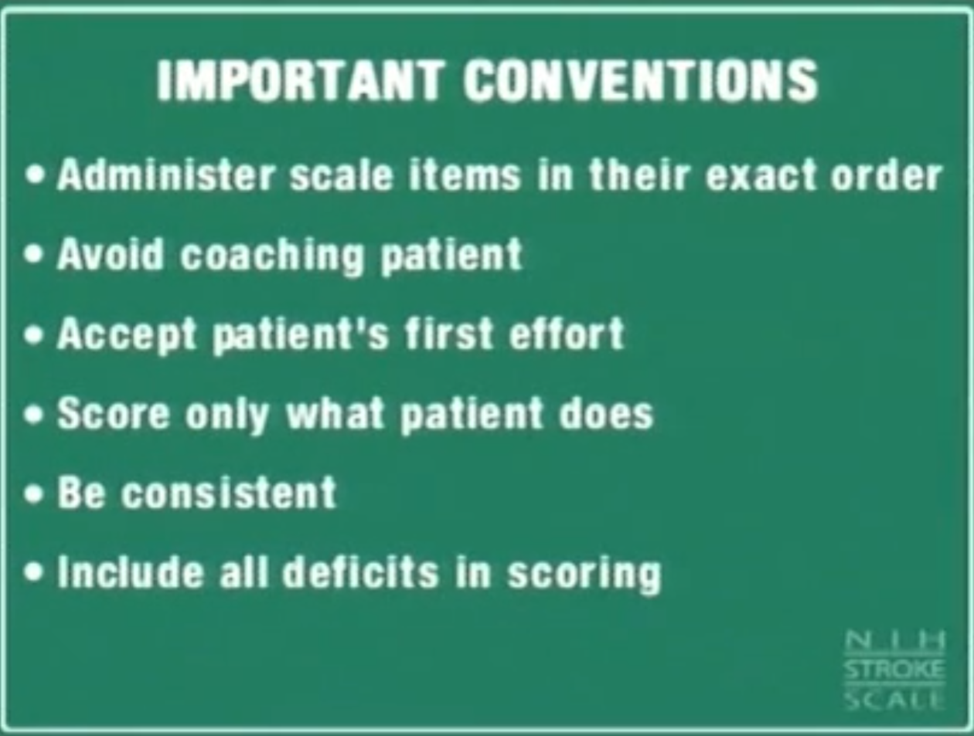

 | REGRAS BÁSICAS:
 | • Deve-se aplicar a escala em ordem; não é permitido voltar a itens anteriores para mudar a pontuação. • Pontuar o que o paciente faz, não o que se presume que ele possa fazer. • Não ensinar o paciente; pontua-se a primeira tentativa de realizar a tarefa.
 | A NIHSS é uma ferramenta útil para quantificar o déficit neurológico do paciente com AVC na sala de emergência, em unidades de AVC e em unidades de terapia intensiva (UTI) e é considerada a escalapadrão para os estudos clínicos em AVC. A pontuação na escala tem relação com parâmetros importantes, como o volume de infarto na tomografia computadorizada de crânio no sétimo dia após o evento e o prognóstico a longo prazo. Uma questão de extrema relevância trata da relação entre a pontuação na NIHSS e a resposta à terapia fibrinolítica. Os ensaios de aprovação do tPA no AVC isquêmico demonstraram inicialmente um benefício pequeno ou estatisticamente insignificante para paciente com escore alto. Os estudos ECASS, especialmente, levantaram dúvidas quanto à indicação do tPA para paciente com AVC com escore elevado. Contudo, uma metanálise envolvendo os dados dos ensaios NIDS-tPA, ATLANTIS e ECASS I e II demonstrou benefício do tPA em todo o espectro de pontuações. Curiosamente, o benefício do tratamento era maior para os pacientes com escore elevado nas janelas mais tardias de tratamento (depois de 90 minutos). Uma análise post-hoc do ensaio NINDS-tPA, em que o benefício do tPA foi ponderado para gravidade inicial do AVC, mostrou benefício para escores de 6 a 15, com forte tendência de benefício para pontuações de 16 ou mais. Por outro lado, baixa pontuação na NIHSS tem sido um dos critérios de exclusão para administração de tPA. Entretanto, estudos retrospectivos não controlados mostram que mesmo pacientes com baixo escore podem ter taxas de 32% de dependência ou morte intra-hospitalar, e sugerem haver pior evolução quando não tratados com tPA. Assim, a pontuação na escala do NIH não deve ser utilizada isoladamente para excluir um paciente de terapia trombolítica. A relação entre a variação do escore e a ocorrência de recanalização pelo tPA também foi estudada. A ocorrência de melhora clínica aguda é maior quanto mais precoce, mais rápida e mais completa for a reca

QR code
